상품제안서
비벨로 양장 다이어리 밴드형 25절 | 상품코드: S29350

 |  |  |  |  |  |  | 02-713-8555 | www.synergygift.co.kr
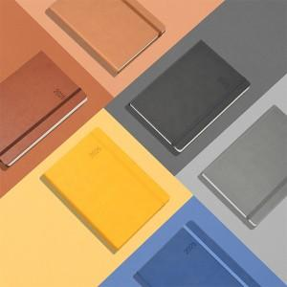

【상세/제작정보】 | ※ 종이케이스 불박인쇄 별도문의

【인쇄/포장옵션】 | 불박, 금박, 은박 / OPP(비닐)

【공급단가】 | 수량 | 100~ | 300~ | 500~ | 1,000~ | 3,000~
*VAT별도 | 단가 | 10,120원 | 9,520원 | 8,850원 | 8,170원 | 7,570원

【상품 URL】 | https://www.synergygift.co.kr:443/src/goods_detail.php?gdno=29350

